界面&功能
角色系统 |  |  |  | 功能规则

 | 功能入口

 | 1.主界面点击【人物】图标进入，和正常装备用同一界面，只是可以切换

 | 参考图标

 | 龙神装备主界面

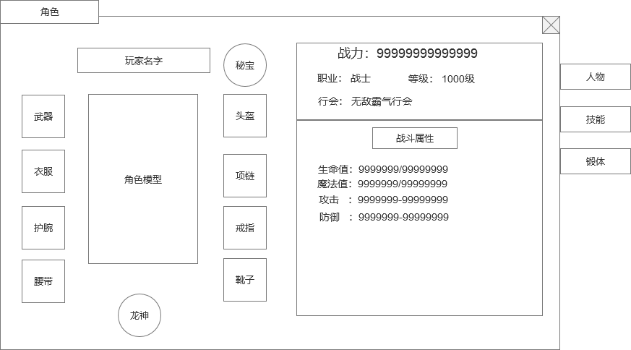
 |  | 1.龙神装备 |  |  | 1.龙神装备
 |  | ▶ | 切换龙神装备的按钮，有2种状态：在显示正常装备时，显示龙神；在显示龙神装备时，显示主装。 |  | ▶ | 是一个切换按钮，点击切换到龙神装备，龙神功能开了之后才显示此按钮
 |  | ▶ | 点击后，由普通装备切换到龙神装备 |  | ▶ | 切换后只是装备框变了，由普通装备框变成了龙神装备框，其他保持不变
 |  |  | 龙神装备和普通装备一样分为8个部位，武器、衣服、头盔、项链、护腕、戒指、腰带、靴子 |  | ▶ | 龙神装备框的操作和普通装备一样
 |  |  | 龙神装备的底框最好和普通装备的框不同，有区分度 |  | ▶ | 龙神装备和普通装备一样分为8个部位，武器、衣服、头盔、项链、护腕、戒指、腰带、靴子
 |  |  |  |  | ▶ | 龙神装备各职业通用
 |  |  |  |  | ▶ | 每个不同部位增加不同的属性，同等级同部位的装备，基础属性是固定的，龙神属性随机。

1

 | 龙神装备TIPS界面

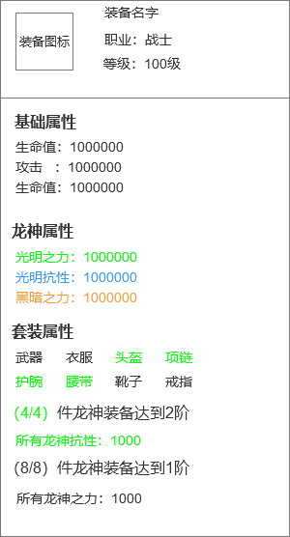
1
 |  | 1.装备TIPS |  |  | 1.装备TIPS
 |  | ▶ | 和普通装备保持一致 |  | ▶ | 和普通装备保持一致
 |  | ▶ | 龙神装备不能进行锻造类的操作，即不能进行强化注灵镶嵌。 |  | ▶ | 龙神装备不能进行锻造类的操作，即不能进行强化注灵镶嵌。
 |  | 2.龙神属性 |  |  | ▶ | 龙神装备可以进行合成，有特殊的合成规则。
 |  | ▶ | 只有龙神装备才有龙神属性 |  | 2.龙神属性
 |  | ▶ | 龙神属性会有绿蓝紫橙4个品质的颜色 |  | ▶ | 龙神属性根据元素属性类别，分3个元素伤害和元素抗性，总共6种词条
 |  | ▶ | 龙神属性最少1条，最多3条 |  | ▶ | 龙神属性根据数值的大小分为绿蓝紫橙 4种品质
 |  |  |  |  | ▶ | 龙神属性在装备生成的时候随机属性，属性和数值都可以配置，概率各不相同，可以支持配置
 |  | 3.龙神套装 |  |  | ▶ | 根据装备阶数附加不同的元素词条数目：1阶1条属性，2阶2条属性，3阶3条属性
 |  | ▶ | 显示组成龙神套装的部位 |  | ▶ | 生成属性条目可以重复，每一条都是独立的
2
 |  |  | 对应部位有穿戴则显示绿色，未穿戴显示灰色 |  | 3.龙神套装
 |  | 4.龙神套装属性 |  |  | ▶ | 显示组成龙神套装的部位
 |  | ▶ | 套装分为4件套和8件套 |  |  | 对应部位有穿戴则显示绿色，未穿戴显示灰色
 |  | ▶ | 套装达成条件后，前面的进度数字和具体加成属性显示绿色 |  | ▶ | 无论几阶的龙神装备都可以组成套装
 |  |  | 未达成条件的显示灰色 |  | ▶ | 显示已经装备的套装信息
 |  |  |  |  | 4.龙神套装属性
3
 |  |  |  |  | ▶ | 套装分为4件套和8件套，加成不同属性，可支持配置
 |  |  |  |  | ▶ | 套装达成条件后，前面的进度数字和具体加成属性显示绿色
 |  |  |  |  |  | 未达成条件的显示灰色
4
 |  |  |  |  | ▶ | 套装等级
 |  |  |  |  |  | 每个套装效果的等级先取组已经激活部位中的最高等级部位来组成套装效果，然后根据组成套装部位里的等级最低部位的等级作为套装等级。
 |  |  |  |  |  | 例如：武器3级、衣服3级、头盔2级、项链1级、护腕2级，靴子1级，4件套效果取武器、衣服、头盔、护腕这4个等级最高的部位，4件套套装等级为护腕部位最低等级的2级，既4件套套装等级为2级。

